hanoi-hobby
Linh kiện | Thông số kĩ thuật
Cánh quạt ( Propeller ) |  | http://hanoi-hobby.com/danhmuc/215
Futaba 8JH Towerhobby (Trans & Receiver) | This is the Futaba 2.4GHz S/FHSS 8JH Radio System with the R2008SB S.Bus capable Receiver. Does not include servos. | http://hanoi-hobby.com/sanpham/1179
Spektrum dx5e rx Ar600 hobbyzone | KEY FEATURES **** THIS IS A MODE 1 RADIO **** Basic 5-channel 2.4GHz DSM2 radio and receiver Easy-to-use control for basic models Includes AR600 6-channel full range sport receiver Delta wing mixing HI/LO rates Servo reversing JR and Spektrum compatible trainer system PRODUCT SPECIFICATIONS # of Channels:5Modulation:DSM 2Band:2.4GHz Servos:N/AReceiver:AR600 6CH Sport ReceiverProgramming Features:Servo Reverse; Delta Wing; HI/LO ratesModel Memory:1Modes Mode 2Transmitter (Tx) Battery Type:4 AA Alkaline Batteries (included) | http://hanoi-hobby.com/sanpham/1178
Dx6i Ar6210 DSMX hobbyzone | RODUCT SPECIFICATIONS Modulation:DSM2/DSMX Band:2.4GHz Receiver:AR6210 Full-Range receiver (included) Programming Features:Helicopter & AirplaneModel Memory:10Modes:Mode 2Transmitter (Tx) Battery Type:AA NiMH 1500mAh batteries (included) Charger:4-cell 150mAh wall charger (included) Experience Level:IntermediateIs Assembly Required:No | http://hanoi-hobby.com/sanpham/1183
HobbyKing HK6DF 2.4Ghz FHSS | The HK6DF is an value for money, entry level 6 channel transmitter, ideal for many PNF & ARF Models that require 6ch operation. The HK6DF has a retract switch and proportional flap dial in easy reach, the transmitter also features elevon mixing and servo reversing. Key Features: 6-channel 2.4GHz transmitter with servo reversing & elevon mixing. Easy to use control for basic models. FHSS 2.4ghz Technology Includes 6-channel receiver Mode 2 (THROTTLE ON THE LEFT) Included: 1 x 2.4Ghz transmitter 1 x 2.4Ghz Receiver 1 x Bind Plug. Note: Only HK-6DF receiver is comptible with HK-6DF transmitter. | http://hanoi-hobby.com/sanpham/413

3.5 banana | 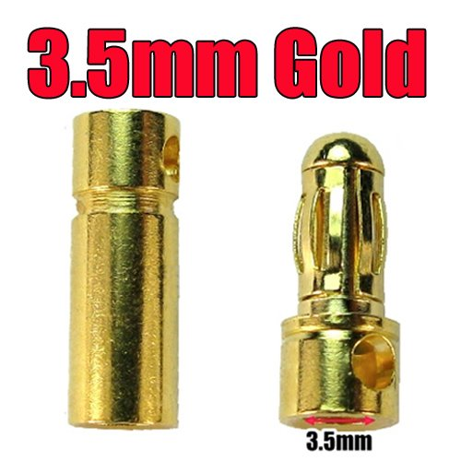 | http://hanoi-hobby.com/sanpham/356

